1. Overview
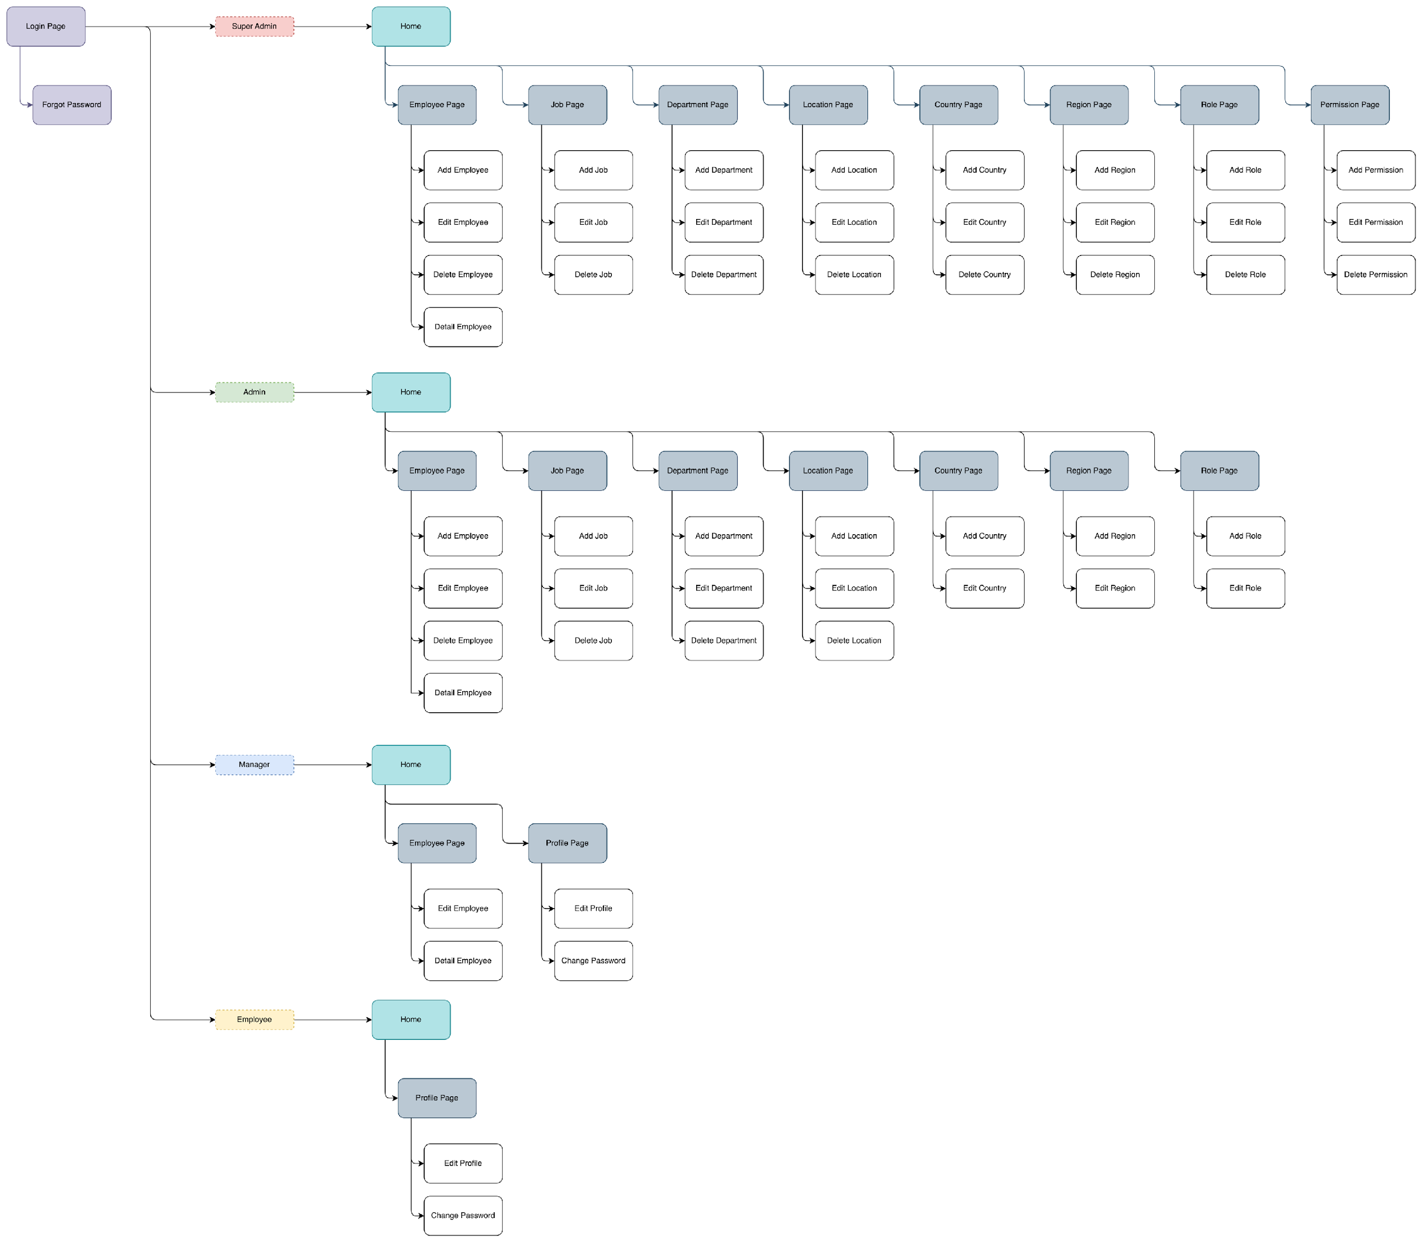
Employee Management System

[Study Independent Besertifikat Kampus Merdeka]
[Data Engineer with SQL Database Approach]

Database Specification Document
Author | : | - M. Burhanudin
 |  | - Hilmi Hanif
 |  | - Desi Noviyanti

1.1. Background
Employee Management System dirancang untuk menyimpan dan mengelola informasi terkait karyawan secara efisien untuk sebuah perusahaan. Database ini bertujuan sebagai repositori sentral untuk semua data employee, termasuk detail pribadi, riwayat pekerjaan, evaluasi kerja, dan lainnya. Database bertujuan untuk menyederhanakan proses Sumber Daya Manusia, sehingga dapat meningkatkan efisiensi operasional dan memastikan bahwa informasi employee tersedia secara cepat dan akurat.

1.2. Objective
(1) Merancang dan mengimplementasikan sistem basis data yang efisien untuk mengelola informasi employee yang mencakup data pribadi, riwayat pekerjaan, dan keterampilan, guna meningkatkan akurasi dan aksesibilitas data.
(2) Mengelola, mengoptimalkan, dan memelihara catatan digital yang komprehensif mengenai employee di suatu perusahaan X
(3) Menyusun fitur dalam database mengenai trackrecord karir employee di perusahaan, sehingga memudahkan proses analisis kerja dan kebutuhan promosi

1.3. Constraint
(1) Software yang digunakan dalam manajemen basis data adalah SSMS
(2) Aplikasi /Employee Management System' hanya bisa diakses menggunakan email dengan domain perusahaan. Employee yang telah resign tidak dapat lagi mengakses aplikasi tersebut
(3) Sistem akan melakukan backup data secara otomatis disetiap harinya, tetapi pemulihan data hanya bisa dilakukan oleh tim IT

1.4. Information Architecture

3. Supporting Document
3.1.General Supporting Document |  |  | 3.2. Super Admin Supporting Document |  |  | 3.3. Admin Supporting Document |  |  | 3.4. Manager Supporting Document |  |  | 3.3. Employee Supporting Document
3.1.1. | SD-001 |  | 3.2.1. | SD-004 |  | 3.3.1. |  |  | 3.4.1. | SD-044 |  | 3.3.1.
 | Document Id | SD-001 |  | Document Id | SD-004 |  | Document Id | SD-031 |  | Document Id | SD-044 |  | Document Id
 | Name | usp_login |  | Name | usp_register |  | Name | usp_insert_job |  | Name | usp_edit_employee |  | Name
 | Owner | ACT001, ACT002, ACT003, ACT004 |  | Owner | ACT001, ACT002 |  | Owner | ACT001, ACT002 |  | Owner | ACT001, ACT002, ACT003, ACT004 |  | Owner
 | Description | Digunakan untuk masuk kedalam sistem Employee Management System |  | Description | Digunakan untuk menambahkan Data Employee baru |  | Description | Digunakan untuk menambahkan data job |  | Description | Digunakan untuk mengubah data employee |  | Description
 | Properties | Email |  | Properties | First Name |  | Properties | Job Id |  | Properties |  |  | Properties
 |  | Username |  |  | Last Name |  |  | Tittle
 |  | Password |  |  | Gender |  |  | Minimum Salary
 |  |  |  |  | Email |  |  | Maximum Salary
 |  |  |  |  | Phone
 |  |  |  |  | Hire Date
 |  |  |  |  | Salary
 |  |  |  |  | Manager Id
 |  |  |  |  | Job Id
 |  |  |  |  | Department Id
 |  |  |  |  | Password
 |  |  |  |  | Confirm Password
 | Main Flow |  |  | Main Flow |  |  | Main Flow |  |  | Main Flow |  |  | Main Flow
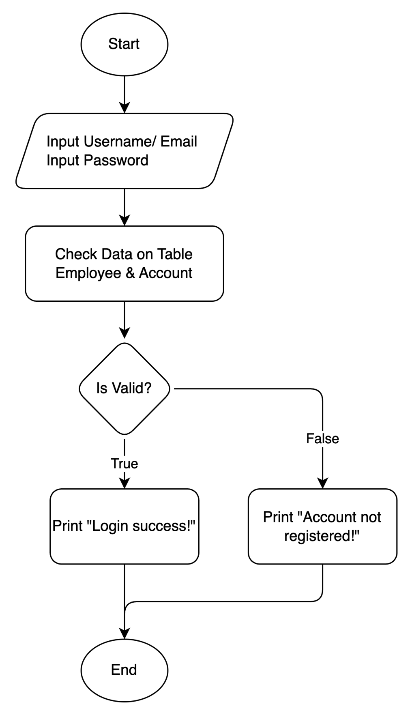

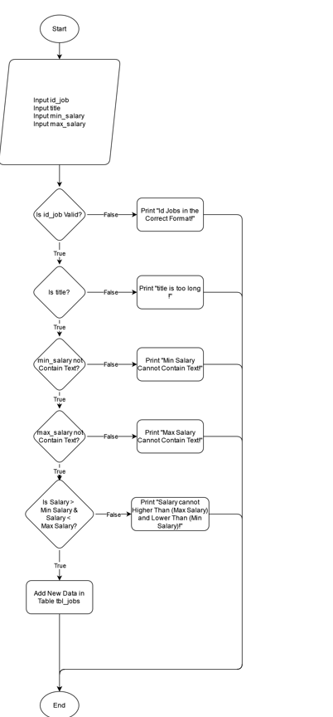

3.1.2. | SD-002
 | Document Id | SD-002
 | Name | usp_forgot_password
 | Owner | ACT001, ACT002, ACT003, ACT004
 | Description | Digunakan untuk membuat password baru ketika user lupa password
 | Properties | Email
 |  | New Password
 |  | Confirm Password
 |  | Otp |  |  |  |  | Document Id | SD-032
 | Main Flow |  |  |  |  |  | Name | usp_update_job

 |  |  |  |  |  |  | Owner | ACT001, ACT002
 |  |  |  |  |  |  | Description | Digunakan untuk mengedit/update data job
 |  |  |  |  |  |  | Properties | Data edit/update
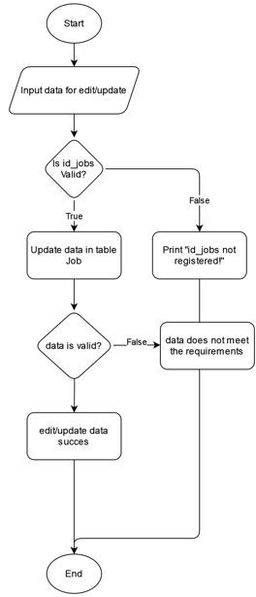

 |  |  |  |  |  |  | Main Flow

 |  |  |  |  |  |  | Document Id | SD-033
 |  |  |  |  |  |  | Name | usp_delete_job
 |  |  |  |  |  |  | Owner | ACT001, ACT002
 |  |  |  |  |  |  | Description | Digunakan untuk menghapus data job
 |  |  |  |  |  |  | Properties | Tabel tbl_jobs

 |  |  |  |  |  |  | Main Flow

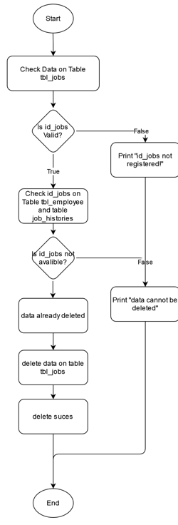

 |  |  | 3.2.2. | Document Id | SD-005
 |  |  |  | Name | usp_edit_employee
 |  |  |  | Owner | ACT001, ACT002
 |  |  |  | Description | Digunakan untuk edit data employee
 |  |  |  | Properties
 |  |  |  | Main Flow

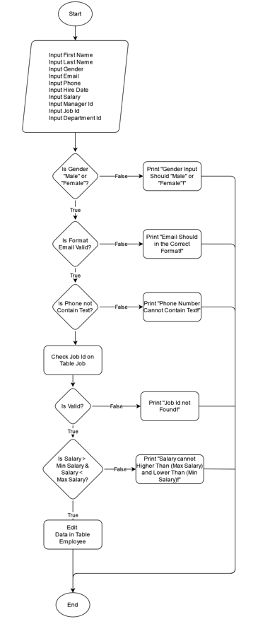
3.1.3. | Document Id | SD-003
 | Name | usp_generate_otp
 | Owner | ACT001, ACT002, ACT003, ACT004
 | Description | Digunakan untuk membuat password baru ketika user lupa password
 | Properties | Email
 | Main Flow
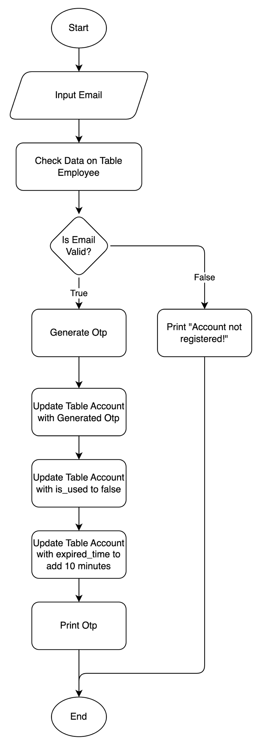

 |  |  |  |  |  |  | Document Id | SD-034
 |  |  |  |  |  |  | Name | usp_insert_department
 |  |  |  |  |  |  | Owner | ACT001, ACT002
 |  |  |  |  |  |  | Description | Digunakan untuk menambahkan data deparment
 |  |  |  |  |  |  | Properties | Department id
 |  |  |  |  |  |  |  | Name
 |  |  |  |  |  |  |  | Location id
 |  |  |  |  |  |  | Main Flow

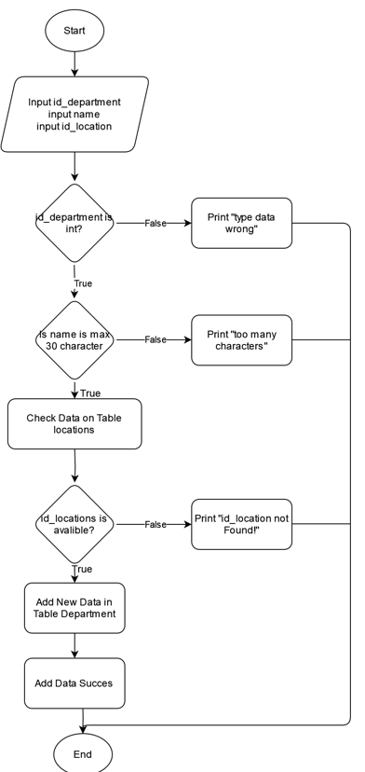

 |  |  | 3.2.3. | Document Id | SD-006
 |  |  |  | Name | usp_delete_employee
 |  |  |  | Owner | ACT001, ACT002
 |  |  |  | Description | Digunakan untuk hapus data employee
 |  |  |  | Properties
 |  |  |  | Main Flow

 |  |  |  |  |  |  | Document Id | SD-035
 |  |  |  |  |  |  | Name | usp_update_department
 |  |  |  |  |  |  | Owner | ACT001, ACT002
 |  |  |  |  |  |  | Description | Digunakan untuk mengedit/update data deparment
 |  |  |  |  |  |  | Properties | Department id
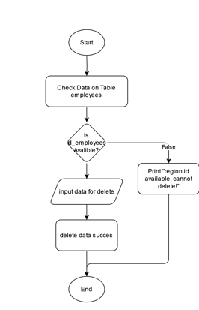
 |  |  |  |  |  |  |  | Name
 |  |  |  |  |  |  |  | Location id
 |  |  |  |  |  |  | Main Flow

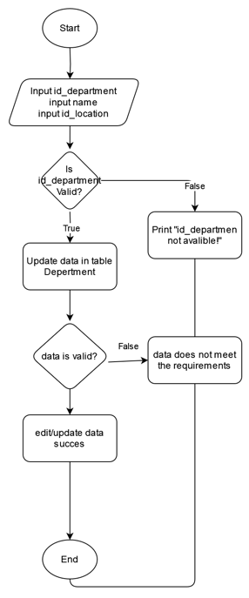

 |  |  |  |  |  |  | Document Id | SD-036
 |  |  |  |  |  |  | Name | usp_delete_department
 |  |  |  |  |  |  | Owner | ACT001, ACT002
 |  |  |  |  |  |  | Description | Digunakan untuk delete data deparment
 |  |  |  |  |  |  | Properties | Tabel tbl_departments

 |  |  |  |  |  |  | Main Flow

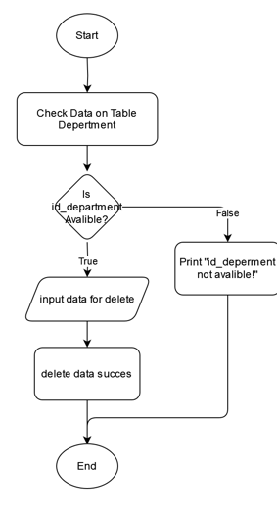
 |  |  | 3.2.4. | Document Id | SD-007
 |  |  |  | Name | usp_insert_jobs
 |  |  |  | Owner | ACT001, ACT002
 |  |  |  | Description | Digunakan untuk menambah data jobs
 |  |  |  | Properties | Job Id
 |  |  |  |  | Tittle
 |  |  |  |  | Minimum Salary
 |  |  |  |  | Maximum Salary
 |  |  |  | Main Flow

 |  |  |  |  |  |  | Document Id | SD-037
 |  |  |  |  |  |  | Name | usp_insert_location
 |  |  |  |  |  |  | Owner | ACT001, ACT002
 |  |  |  |  |  |  | Description | Digunakan untuk menambahkan data location
 |  |  |  |  |  |  | Properties | Location id
 |  |  |  |  |  |  |  | Street Address
 |  |  |  |  |  |  |  | Postal Code
 |  |  |  |  |  |  |  | City
 |  |  |  |  |  |  |  | State Province
 |  |  |  |  |  |  |  | Country
 |  |  |  |  |  |  | Main Flow

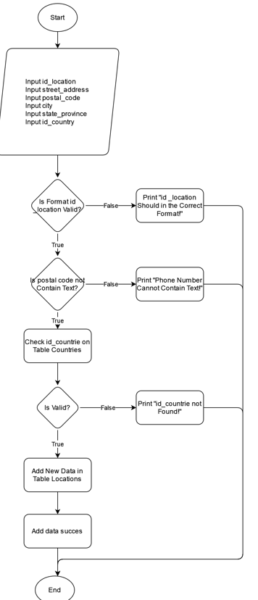

 |  |  | 3.2.5. | Document Id | SD-008
 |  |  |  | Name | usp_update_jobs
 |  |  |  | Owner | ACT001, ACT002
 |  |  |  | Description | Digunakan untuk mengubah data jobs
 |  |  |  | Properties | Edit/update Job
 |  |  |  | Main Flow

 |  |  |  |  |  |  | Document Id | SD-038
 |  |  |  |  |  |  | Name | usp_update_location
 |  |  |  |  |  |  | Owner | ACT001, ACT002
 |  |  |  |  |  |  | Description | Digunakan untuk mengedit/update data location
 |  |  |  |  |  |  | Properties | Location id
 |  |  |  |  |  |  |  | Street Address
 |  |  |  |  |  |  |  | Postal Code
 |  |  |  |  |  |  |  | City
 |  |  |  |  |  |  |  | State Province
 |  |  |  |  |  |  |  | Country
 |  |  |  |  |  |  | Main Flow

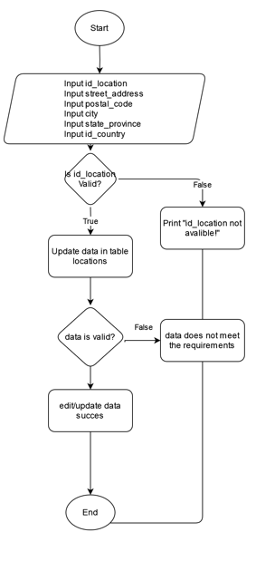

 |  |  |  |  |  |  | Document Id | SD-039
 |  |  |  |  |  |  | Name | usp_delete_location
 |  |  |  |  |  |  | Owner | ACT001, ACT002
 |  |  |  |  |  |  | Description | Digunakan untuk menghapus data location
 |  |  |  |  |  |  | Properties | Tabel tbl_locations

 |  |  | 3.2.6. | Document Id | SD-009 |  | Main Flow
 |  |  |  | Name | usp_delete_jobs
 |  |  |  | Owner | ACT001, ACT002
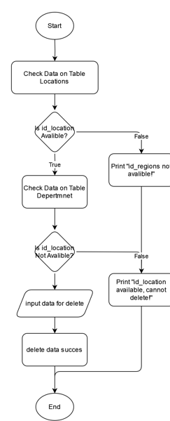
 |  |  |  | Description | Digunakan untuk menghapus data jobs
 |  |  |  | Properties | Tabel tbl_jobs
 |  |  |  | Main Flow

 |  |  |  |  |  |  | Document Id | SD-040
 |  |  |  |  |  |  | Name | usp_insert_country
 |  |  |  |  |  |  | Owner | ACT001, ACT002
 |  |  |  |  |  |  | Description | Digunakan untuk menambahkan data country
 |  |  |  |  |  |  | Properties | Country id
 |  |  |  |  |  |  |  | Name
 |  |  |  |  |  |  |  | Region id
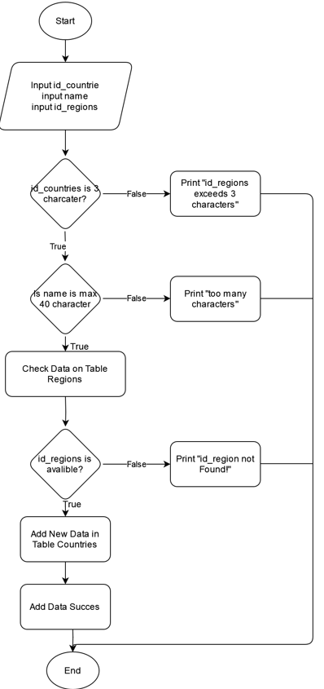

 |  |  | 3.2.7. | Document Id | SD-010
 |  |  |  | Name | usp_insert_department
 |  |  |  | Owner | ACT001, ACT002
 |  |  |  | Description | Digunakan untuk menambah data department
 |  |  |  | Properties | Department id
 |  |  |  |  | Name
 |  |  |  |  | Location id
 |  |  |  | Main Flow

 |  |  |  |  |  |  | Document Id | SD-041
 |  |  |  |  |  |  | Name | usp_update_country
 |  |  |  |  |  |  | Owner | ACT001, ACT002
 |  |  |  |  |  |  | Description | Digunakan untuk mengedit/update data country
 |  |  |  |  |  |  | Properties | Country id
 |  |  |  |  |  |  |  | Name
 |  |  |  |  |  |  |  | Region id

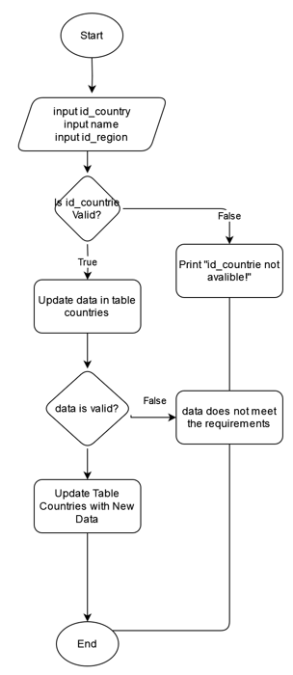

 |  |  |  |  |  |  | Document Id | SD-042
 |  |  |  |  |  |  | Name | usp_insert_region
 |  |  | 3.2.8. | Document Id | SD-011 |  | Owner | ACT001, ACT002
 |  |  |  | Name | usp_update_department |  | Description | Digunakan untuk menambahkan data region
 |  |  |  | Owner | ACT001, ACT002 |  | Properties | Region id
 |  |  |  | Description | Digunakan untuk mengubah data department |  |  | Name
 |  |  |  | Properties | Tabel Department
 |  |  |  | Main Flow
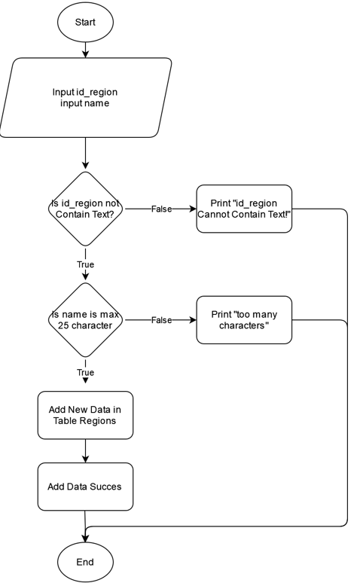

 |  |  |  |  |  |  | Document Id | SD-043
 |  |  |  |  |  |  | Name | usp_update_region
 |  |  |  |  |  |  | Owner | ACT001, ACT002
 |  |  |  |  |  |  | Description | Digunakan untuk mengedit/update data region
 |  |  |  |  |  |  | Properties | Region id
 |  |  |  |  |  |  |  | Name

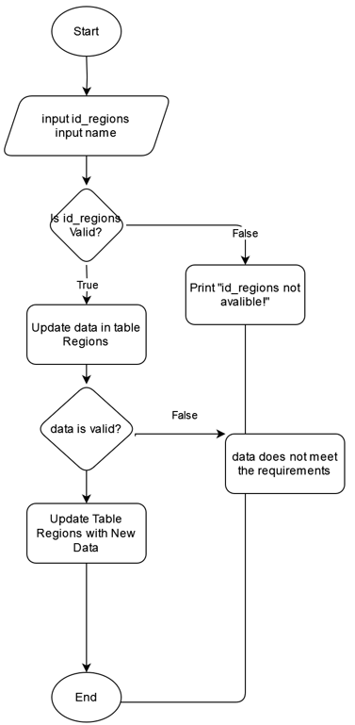

 |  |  | 3.2.9. | Document Id | SD-012
 |  |  |  | Name | usp_delete_department
 |  |  |  | Owner | ACT001, ACT002
 |  |  |  | Description | Digunakan untuk menghapus data department
 |  |  |  | Properties | Tabel Department
 |  |  |  | Main Flow

 |  |  |  |  |  |  | Document Id | SD-044
 |  |  |  |  |  |  | Name | usp_insert_role
 |  |  |  |  |  |  | Owner | ACT001, ACT 002
 |  |  |  |  |  |  | Description | Digunakan untuk menambahkan data role
 |  |  |  |  |  |  | Properties | Role id
 |  |  |  |  |  |  |  | Name

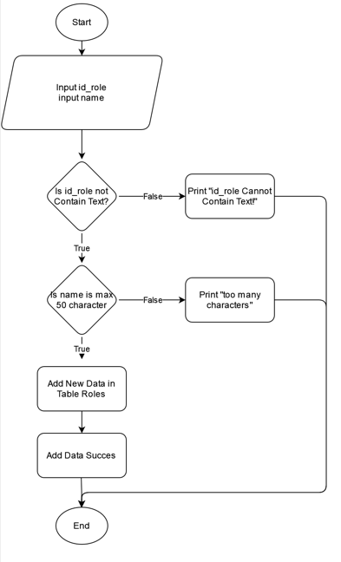

 |  |  | 3.2.10. | Document Id | SD-013
 |  |  |  | Name | usp_insert_location
 |  |  |  | Owner | ACT001, ACT002
 |  |  |  | Description | Digunakan untuk menambah data location
 |  |  |  | Properties | Location id
 |  |  |  |  | Street Address
 |  |  |  |  | Postal code
 |  |  |  |  | City
 |  |  |  |  | State Province
 |  |  |  |  | Country id
 |  |  |  | Main Flow

 |  |  |  |  |  |  | Document Id | SD-045
 |  |  |  |  |  |  | Name | usp_update_role
 |  |  |  |  |  |  | Owner | ACT001, ACT002
 |  |  |  |  |  |  | Description | Digunakan untuk mengedit/update data role
 |  |  |  |  |  |  | Properties | Role id
 |  |  |  |  |  |  |  | Name

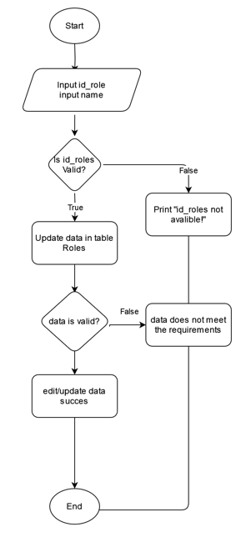

 |  |  |  |  |  |  | Document Id | SD-029
 |  |  |  |  |  |  | Name | usp_update_employees
 |  |  |  |  |  |  | Owner
 |  |  |  |  |  |  | Description
 |  |  |  |  |  |  | Properties

 |  |  | 3.2.11. | Document Id | SD-014
 |  |  |  | Name | usp_update_location
 |  |  |  | Owner | ACT001, ACT002
 |  |  |  | Description | Digunakan untuk mengubah data location
 |  |  |  | Properties | Location id
 |  |  |  |  | Street Address
 |  |  |  |  | Postal Code
 |  |  |  |  | City
 |  |  |  |  | State Province
 |  |  |  |  | Country id
 |  |  |  | Main Flow

 |  |  |  |  |  |  | Document Id | SD-030
 |  |  |  |  |  |  | Name | usp_delete_employees
 |  |  |  |  |  |  | Owner
 |  |  |  |  |  |  | Description
 |  |  |  |  |  |  | Properties

 |  |  | 3.2.12. | Document Id | SD-015
 |  |  |  | Name | usp_delete_location
 |  |  |  | Owner | ACT001, ACT002
 |  |  |  | Description | Digunakan untuk menghapus data location
 |  |  |  | Properties | Tabel tbl_locations
 |  |  |  | Main Flow

 |  |  | 3.2.13. | Document Id | SD-016
 |  |  |  | Name | usp_insert_country
 |  |  |  | Owner | ACT001, ACT002
 |  |  |  | Description | Digunakan untuk menambah data country
 |  |  |  | Properties | Countries id
 |  |  |  |  | Name
 |  |  |  |  | Region id
 |  |  |  | Main Flow

 |  |  | 3.2.14. | Document Id | SD-017
 |  |  |  | Name | usp_update_country
 |  |  |  | Owner | ACT001, ACT002
 |  |  |  | Description | Digunakan untuk mengubah data country
 |  |  |  | Properties | Country id
 |  |  |  |  | Name
 |  |  |  |  | Region id
 |  |  |  | Main Flow

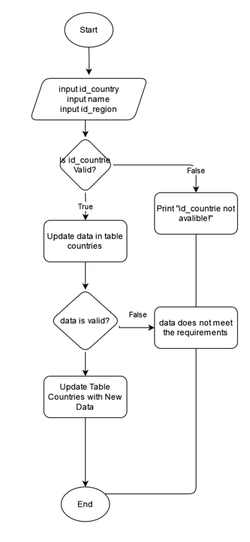

 |  |  | 3.2.15. | Document Id | SD-018
 |  |  |  | Name | usp_delete_country
 |  |  |  | Owner | ACT001, ACT002
 |  |  |  | Description | Digunakan untuk menghapus data country
 |  |  |  | Properties | Tabel tbl_countries
 |  |  |  | Main Flow

 |  |  | 3.2.16. | Document Id | SD-019
 |  |  |  | Name | usp_insert_region
 |  |  |  | Owner | ACT001, ACT002
 |  |  |  | Description | Digunakan untuk menambah data region
 |  |  |  | Properties | Region id
 |  |  |  |  | Name
 |  |  |  | Main Flow

 |  |  | 3.2.17. | Document Id | SD-020
 |  |  |  | Name | usp_update_region
 |  |  |  | Owner | ACT001, ACT002
 |  |  |  | Description | Digunakan untuk mengubah data region
 |  |  |  | Properties | Region id
 |  |  |  |  | Name
 |  |  |  | Main Flow

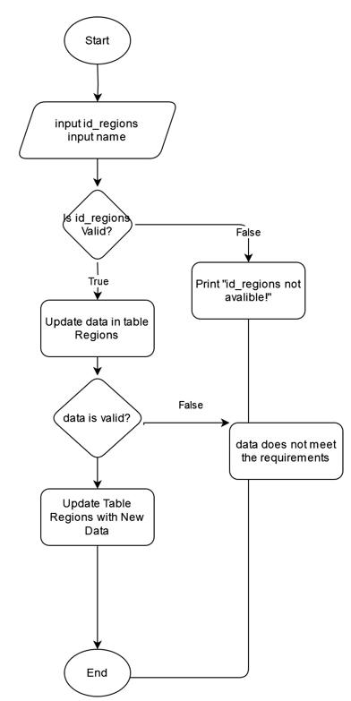

 |  |  | 3.2.18. | Document Id | SD-021
 |  |  |  | Name | usp_delete_region
 |  |  |  | Owner | ACT001, ACT002
 |  |  |  | Description | Digunakan untuk menghapus data region
 |  |  |  | Properties | Tabel tbl_regoins
 |  |  |  | Main Flow

 |  |  | 3.2.19. | Document Id | SD-022
 |  |  |  | Name | usp_insert_role
 |  |  |  | Owner | ACT001, ACT002
 |  |  |  | Description | Digunakan untuk menambah data role
 |  |  |  | Properties | Role id
 |  |  |  |  | Name
 |  |  |  | Main Flow

 |  |  | 3.2.20. | Document Id | SD-023
 |  |  |  | Name | usp_update_role
 |  |  |  | Owner | ACT001, ACT002
 |  |  |  | Description | Digunakan untuk mengubah data role
 |  |  |  | Properties | Role id
 |  |  |  |  | Name
 |  |  |  | Main Flow



 |  |  | 3.2.21. | Document Id | SD-024
 |  |  |  | Name | usp_delete_role
 |  |  |  | Owner | ACT001, ACT002
 |  |  |  | Description | Digunakan untuk menghapus data role
 |  |  |  | Properties | Tabel tbl_roles
 |  |  |  | Main Flow

 |  |  | 3.2.22. | Document Id | SD-025
 |  |  |  | Name | usp_insert_permission
 |  |  |  | Owner | ACT001
 |  |  |  | Description | Digunakan untuk menambah data permission
 |  |  |  | Properties | Permission id
 |  |  |  |  | Name
 |  |  |  | Main Flow

 |  |  | 3.2.23. | Document Id | SD-026
 |  |  |  | Name | usp_update_permission
 |  |  |  | Owner | ACT001
 |  |  |  | Description | Digunakan untuk mengubah data permission
 |  |  |  | Properties | Data Edit/update
 |  |  |  | Main Flow

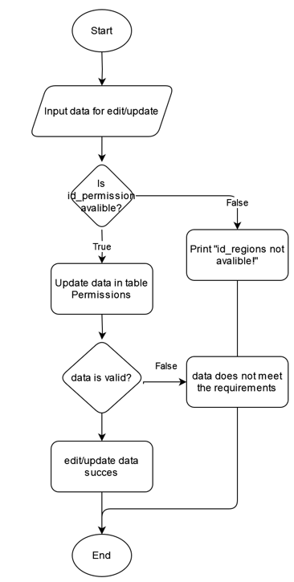

 |  |  | 3.2.24. | Document Id | SD-027
 |  |  |  | Name | usp_delete_permission
 |  |  |  | Owner | ACT001
 |  |  |  | Description | Digunakan untuk menghapus data permission
 |  |  |  | Properties | Tabel tbl_permissions
 |  |  |  | Main Flow

4. Database Diagram
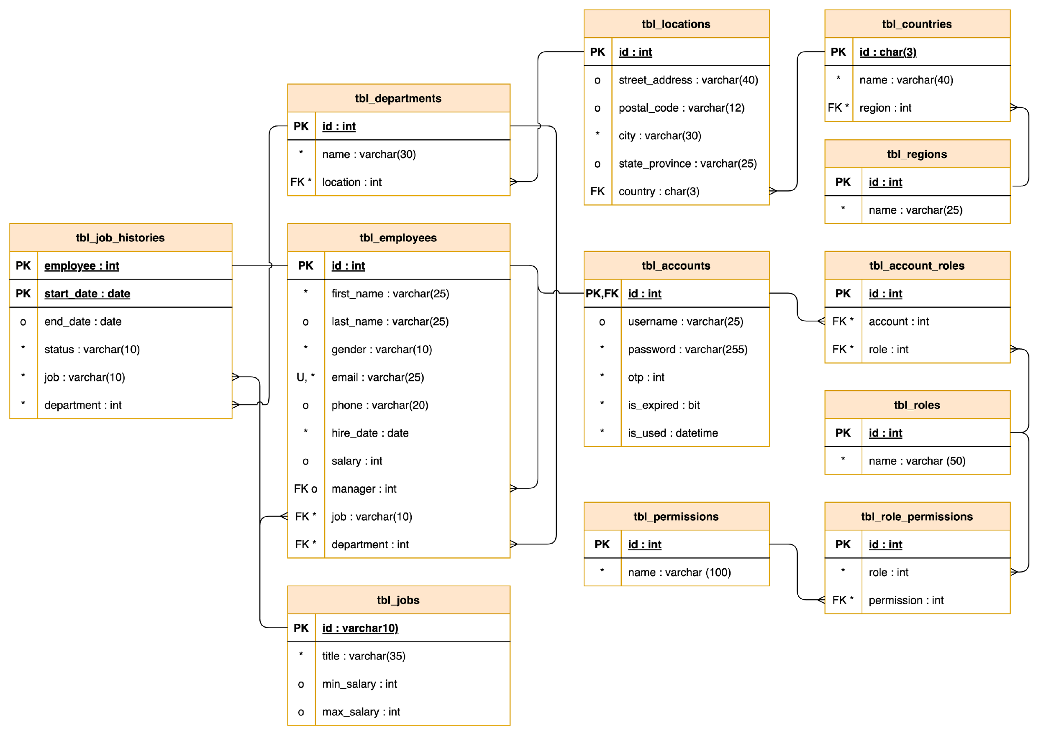

ds

6. SQL Queries
6.1. | Initial Database
 | No | Id | SQL Query | Result | Note
 | 1 | - | CREATE DATABASE final_project; |  | DATABASE final_project

6.2. | Intial Table
 | No | Id | SQL Query | Result | Note
 | 1 | TBL-001 | CREATE TABLE tbl_regions ( id_region INT PRIMARY KEY NOT NULL, name VARCHAR(25) NOT NULL ) |  | tbl_regions
 | 2 | TBL-002 | CREATE TABLE tbl_countries ( id_country CHAR(3) PRIMARY KEY, name VARCHAR(40) NOT NULL, id_region INT NOT NULL ) |  | tbl_countries
 | 3 | TBL-003 | CREATE TABLE tbl_locations ( id_location INT PRIMARY KEY, street_address VARCHAR(40), postal_code VARCHAR(12), city VARCHAR(30) NOT NULL, state_province VARCHAR(25), id_country CHAR(3) ) |  | tbl_locations
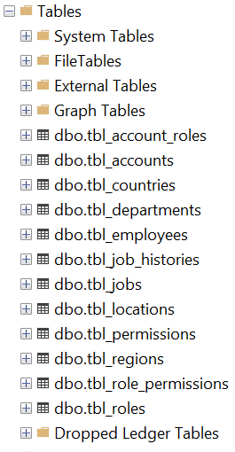
 | 4 | TBL-004 | CREATE TABLE tbl_departments ( id_department INT PRIMARY KEY, name VARCHAR(30) NOT NULL, id_location INT NOT NULL ) |  | tbl_departments
 | 5 | TBL-005 | CREATE TABLE tbl_permissions ( id_permission INT PRIMARY KEY, name VARCHAR(100) NOT NULL ) |  | tbl_permissions
 | 6 | TBL-006 | CREATE TABLE tbl_roles ( id_role INT PRIMARY KEY, name VARCHAR(50) NOT NULL ) |  | tbl_roles
 | 7 | TBL-007 | CREATE TABLE tbl_role_permissions ( id_role_permissions INT PRIMARY KEY, id_role INT NOT NULL, id_permission INT NOT NULL ) |  | tbl_role_permissions
 | 8 | TBL-008 | CREATE TABLE tbl_account_roles ( id__account_role INT PRIMARY KEY, -- PK id_account INT NOT NULL, -- FK id_role INT NOT NULL -- FK ) |  | tbl_account_roles
 | 9 | TBL-009 | CREATE TABLE tbl_accounts ( id_account INT PRIMARY KEY, username VARCHAR(25) NOT NULL, password VARCHAR(255) NOT NULL, otp INT NOT NULL, is_expired DATETIME NOT NULL, is_used BIT NOT NULL ) |  | tbl_accounts
 | 10 | TBL-010 | CREATE TABLE tbl_employees ( id_employee INT PRIMARY KEY, first_name VARCHAR(25) NOT NULL, last_name VARCHAR(25), gender VARCHAR(10) NOT NULL, email VARCHAR(25) NOT NULL, phone VARCHAR(20), hire_date DATE NOT NULL, salary INT NULL DEFAULT 0, id_manager INT, id_job VARCHAR(10) NOT NULL, id_department INT NOT NULL ) |  | tbl_employees
 | 11 | TBL-011 | CREATE TABLE tbl_jobs ( id_job VARCHAR(10) PRIMARY KEY, title VARCHAR(35) NOT NULL, min_salary INT DEFAULT 0, max_salary INT DEFAULT 0 ) |  | tbl_jobs
 | 12 | TBL-012 | CREATE TABLE tbl_job_histories ( id_employee INT PRIMARY KEY, start_date DATE, end_date date, status VARCHAR(10) NOT NULL, id_job VARCHAR(10) NOT NULL, id_department INT NOT NULL ) |  | tbl_job_histories

6.3. | Constraint
 | No | Id | SQL Query | Result | Note
 | 1 | CT-001 | ALTER TABLE tbl_countries ADD CONSTRAINT fk_regions_countries FOREIGN KEY (id_region) REFERENCES tbl_regions (id_region) ON UPDATE CASCADE ON DELETE CASCADE; |  | Constraint Foreign Key tbl_regions to tbl_countries
 | 2 | CT-002 | ALTER TABLE tbl_locations ADD CONSTRAINT fk_countries_locations FOREIGN KEY (id_country) REFERENCES tbl_countries (id_country) ON UPDATE CASCADE ON DELETE SET NULL; |  | Constraint Foreign Key tbl_countries to tbl_locations
 | 3 | CT-003 | ALTER TABLE tbl_departments ADD CONSTRAINT fk_locations_departments FOREIGN KEY (id_location) REFERENCES tbl_locations (id_location) ON UPDATE CASCADE ON DELETE CASCADE; |  | Constraint Foreign Key tbl_locations to tbl_departments
 | 4 | CT-004 | ALTER TABLE tbl_role_permissions ADD CONSTRAINT fk_permissions_role_permissions FOREIGN KEY (id_permission) REFERENCES tbl_permissions (id_permission) ON UPDATE CASCADE ON DELETE CASCADE; |  | Constraint Foreign Key tbl_permissions - tbl_role_permissions
 | 5 | CT-005 | ALTER TABLE tbl_role_permissions ADD CONSTRAINT fk_roles_role_permissions FOREIGN KEY (id_role) REFERENCES tbl_roles (id_role) ON UPDATE CASCADE ON DELETE CASCADE; |  | Constraint Foreign Key tbl_roles - tbl_role_permissions
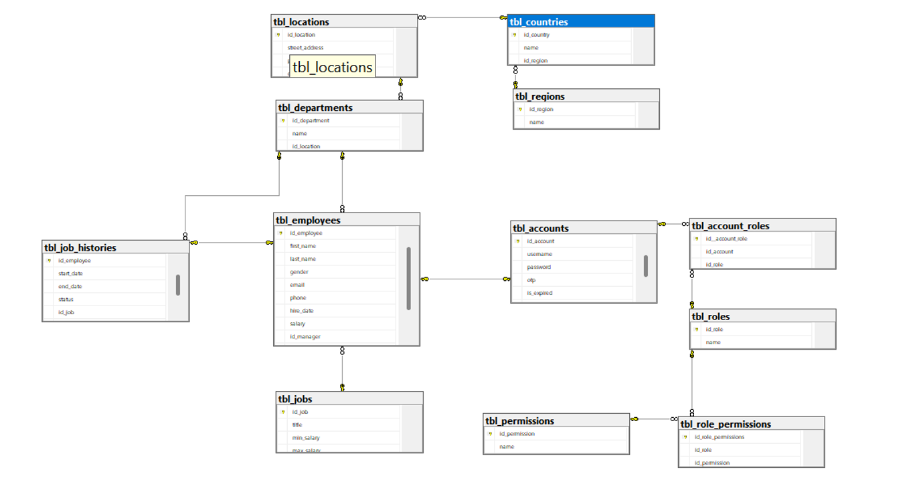
 | 6 | CT-006 | ALTER TABLE tbl_account_roles ADD CONSTRAINT fk_roles_account_roles FOREIGN KEY (id_role) REFERENCES tbl_roles (id_role) ON UPDATE CASCADE ON DELETE CASCADE; |  | Constraint Foreign Key tbl_roles - tbl_account_roles
 | 7 | CT-007 | ALTER TABLE tbl_account_roles ADD CONSTRAINT fk_account_account_roles FOREIGN KEY (id_account) REFERENCES tbl_accounts (id_account) ON UPDATE CASCADE; |  | Constraint Foreign Key tbl_accounts - tbl_account_roles
 | 8 | CT-008 | ALTER TABLE tbl_employees ADD CONSTRAINT fk_departments_employees FOREIGN KEY (id_department) REFERENCES tbl_departments (id_department) ON UPDATE CASCADE ON DELETE CASCADE; |  | Constraint Foreign Key tbl_departments to tbl_employees
 | 9 | CT-009 | ALTER TABLE tbl_job_histories ADD CONSTRAINT fk_departments_job_histories FOREIGN KEY (id_department) REFERENCES tbl_departments (id_department) ON UPDATE CASCADE ON DELETE CASCADE; |  | Constraint Foreign Key tbl_departments to tbl_job_histories
 | 10 | CT-010 | ALTER TABLE tbl_employees ADD CONSTRAINT fk_jobs_employees FOREIGN KEY (id_job) REFERENCES tbl_jobs (id_job) ON UPDATE CASCADE ON DELETE CASCADE; |  | Constraint Foreign Key tbl_jobs to tbl_employees
 | 11 | CT-011 | ALTER TABLE tbl_job_histories ADD CONSTRAINT fk_jos_histories_employees FOREIGN KEY (id_employee) REFERENCES tbl_employees (id_employee); |  | Constraint Foreign Key tbl_job_histories to tbl_employees
 | 12 | CT-012 | ALTER TABLE tbl_job_histories ADD CONSTRAINT fk_job_jobs_histories FOREIGN KEY (id_job) REFERENCES tbl_jobs (id_job) ON UPDATE CASCADE ON DELETE CASCADE; |  | Constraint Foreign Key tbl_jobs to tbl_jobs_histories
 | 13 | CT-013 | ALTER TABLE tbl_employees ADD CONSTRAINT fk_account_employees FOREIGN KEY (id_employee) REFERENCES tbl_accounts (id_account); |  | Constraint Foreign Key tbl_employees - tbl_account
 | 14 | CT-014 | ALTER TABLE tbl_employees ADD CONSTRAINT uniq_email UNIQUE (email) |  | Constraint Uniq Key tbl_employess (email)

6.3. | Stored Procedure
 | No | Id | SQL Query | Result | Note
 | 1 | SD-007 | create procedure insert_jobs @id_job varchar(10), @title varchar(35), @min_salary int, @max_salary int AS begin insert into tbl_jobs values (@id_job,@title,@min_salary,@max_salary) end EXEC insert_jobs 'j001', 'System Administrator', 2000000, 5000000; EXEC insert_jobs 'j002', 'Software Engineer', 6000000, 12000000; EXEC insert_jobs 'j003', 'Data Scientist', 6500000, 13000000; EXEC insert_jobs 'j004', 'Product Manager', 7000000, 14000000; EXEC insert_jobs 'j005', 'UX Designer', 5500000, 11000000; EXEC insert_jobs 'j006', 'Database Administrator', 6000000, 11500000; EXEC insert_jobs 'j007', 'DevOps Engineer', 6200000, 12500000; EXEC insert_jobs 'j008', 'Marketing Specialist', 4500000, 9000000; EXEC insert_jobs 'j009', 'Sales Manager', 7000000, 14000000; EXEC insert_jobs 'j010', 'Human Resources Manager', 6000000, 12000000;
 | 2 | SD-008 | create procedure update_jobs @id_job varchar(10), @title varchar(35), @min_salary int, @max_salary int AS begin update tbl_jobs set id_job = @id_job, title = @title, min_salary = @min_salary, max_salary = @max_salary where id_job = @id_job end exec update_jobs 'j001','Web Developer',2500000,5500000;
 | 3 | SD-009 | create procedure delete_jobs @id_job varchar(10) AS begin delete tbl_jobs where id_job = @id_job; end
 | 4 | SD-025 | create procedure insert_permission @id_permission int, @name varchar(100) AS begin insert into tbl_permissions values (@id_permission,@name) end EXEC insert_permission 1, 'Read'; EXEC insert_permission 2, 'Write'; EXEC insert_permission 3, 'Delete';
 | 5 | SD-026 | create procedure update_permission @id_permission int, @name varchar(100) AS begin update tbl_permissions set id_permission = @id_permission, name = @name where id_permission = @id_permission end exec update_permission 1, 'Just Read';
 | 6 | SD-027 | create procedure delete_permission @id_permission int AS begin delete tbl_permissions where id_permission = @id_permission; end exec delete_permission '3';
 | 7 | SD-022 | create procedure insert_role @id_role int, @name varchar(50) AS begin insert into tbl_role values (@id_role,@name) end EXEC insert_permission 1, 'Super Admin'; EXEC insert_permission 2, 'Admin'; EXEC insert_permission 3, 'Manajer'; EXEC insert_permission 4, 'Employee';
 | 8 | SD-023 | create procedure update_role @id_role int, @name varchar(50) AS begin update tbl_roles set id_role = @id_role, name = @name where id_role = @id_role end exec update_permission 1,'SUPER ADMIN';
 | 9 | SD-024 | create procedure delete_role @id_role int AS begin delete tbl_roles where id_role = @id_role; end exec delete_permission'3';
 | 10 | SD-004 | CREATE PROCEDURE insert_employee @id_employee INT, @first_name VARCHAR(25), @last_name VARCHAR(25), @gender VARCHAR(10), @email VARCHAR(25), @phone VARCHAR(20), @hire_date DATE, @salary INT , @id_manager INT, @id_job VARCHAR(10), @id_department INT AS BEGIN INSERT INTO tbl_employees VALUES (@id_employee,@first_name,@last_name, @gender,@email,@phone,@hire_date,@salary,@id_manager,@id_job,@id_department) END exec insert_employee 1,'Burhan','ibra','pria','burhan@gmail.com',0897867167,'2024-09-01',2000000,1,2,1; exec insert_employee 2,'Johana ','Fitri','wanita','johana@gmail.com',0863635533,'2020-09-01',2500000,1,3,1;
 | 11 | SD-005 | CREATE PROCEDURE update_employee @id_employee INT, @first_name VARCHAR(25), @last_name VARCHAR(25), @gender VARCHAR(10), @email VARCHAR(25), @phone VARCHAR(20), @hire_date DATE, @salary INT, @id_manager INT, @id_job VARCHAR(10), @id_department INT AS BEGIN UPDATE tbl_employees SET first_name = @first_name, last_name = @last_name, gender = @gender, email = @email, phone = @phone, hire_date = @hire_date, salary = @salary, id_manager = @id_manager, id_job = @id_job, id_department = @id_department WHERE id_employee = @id_employee; END; EXEC update_employee @id_employee = 1, @first_name = 'Burhan', @last_name = 'Ibra', @gender = 'Male', @email = 'burhan@gmail.com', @phone = 0897867167, @hire_date = '2020-09-01', @salary = 2000000, @id_manager = 1, @id_job = 'j002', @id_department = 1; EXEC update_employee @id_employee = 2, @first_name = 'johana cristine', @last_name = 'hanifah', @gender = 'Female', @email = 'johana@gmail.com', @phone = '0827272822', @hire_date = '2020-09-01', @salary = 3000000, @id_manager = 3, @id_job = 'j001', @id_department = 1;
 | 12 | SD-006 | CREATE PROCEDURE delete_employee @id_employee INT AS BEGIN DELETE FROM tbl_employees WHERE id_employee = @id_employee; END; EXEC delete_employee @id_employee = 2;
 | 13 | SD-010 | CREATE PROCEDURE insert_department @id_department INT, @name VARCHAR(30), @id_location INT AS BEGIN INSERT INTO tbl_departments (id_department, name, id_location) VALUES (@id_department, @name, @id_location); END; EXEC insert_department @id_department = 1, @name = 'Human Resources', @id_location = 1; EXEC insert_department @id_department = 2, @name = 'Marketing', @id_location = 2;
 | 14 | SD-011 | CREATE PROCEDURE update_department @id_department INT, @name VARCHAR(30), @id_location INT AS BEGIN UPDATE tbl_departments SET name = @name, id_location = @id_location WHERE id_department = @id_department; END; EXEC update_department @id_department = 1, @name = 'HR and Administration', @id_location = 1;
 | 15 | SD-012 | CREATE PROCEDURE delete_department @id_department INT AS BEGIN DELETE FROM tbl_departments WHERE id_department = @id_department; END; EXEC delete_department @id_department = 1;
 | 16 | SD-013 | CREATE PROCEDURE insert_location @id_location INT, @street_address VARCHAR(40), @postal_code VARCHAR(12), @city VARCHAR(30), @state_province VARCHAR(25), @id_country CHAR(3) AS BEGIN INSERT INTO tbl_locations (id_location, street_address, postal_code, city, state_province, id_country) VALUES (@id_location, @street_address, @postal_code, @city, @state_province, @id_country); END; EXEC insert_location @id_location = 1,@street_address = '123 Main St', @postal_code = '12345',@city = 'Springfield',@state_province = 'IL', @id_country = 'USA'; EXEC insert_location @id_location = 2,@street_address = 'NEWYORK', @postal_code = '72727',@city = 'LA',@state_province = 'LA', @id_country = 'USA';
 | 17 | SD-014 | CREATE PROCEDURE update_location @id_location INT, @street_address VARCHAR(40), @postal_code VARCHAR(12), @city VARCHAR(30), @state_province VARCHAR(25), @id_country CHAR(3) AS BEGIN UPDATE tbl_locations SET street_address = @street_address, postal_code = @postal_code, city = @city, state_province = @state_province, id_country = @id_country WHERE id_location = @id_location; END; EXEC update_location @id_location = 1,@street_address = '456 Elm St', @postal_code = '67890',@city = 'Springfield',@state_province = 'IL',@id_country = 'USA';
 | 18 | SD-015 | CREATE PROCEDURE delete_location @id_location INT AS BEGIN DELETE FROM tbl_locations WHERE id_location = @id_location; END; EXEC delete_location @id_location = 2;
 | 19 | SD-016 | CREATE PROCEDURE insert_country @id_country CHAR(3), @name VARCHAR(40), @id_region INT AS BEGIN INSERT INTO tbl_countries (id_country, name, id_region) VALUES (@id_country, @name, @id_region); END; EXEC insert_country @id_country = 'CHN', @name = 'CHINA', @id_region = 2; EXEC insert_country @id_country = 'USA', @name = 'United States of America', @id_region = 1;
 | 20 | SD-017 | CREATE PROCEDURE insert_country @id_country CHAR(3), @name VARCHAR(40), @id_region INT AS BEGIN INSERT INTO tbl_countries (id_country, name, id_region) VALUES (@id_country, @name, @id_region); END;
 | 21 | SD-018 | CREATE PROCEDURE insert_country @id_country CHAR(3), @name VARCHAR(40), @id_region INT AS BEGIN INSERT INTO tbl_countries (id_country, name, id_region) VALUES (@id_country, @name, @id_region); END;
 | 22 | SD-019 | CREATE PROCEDURE insert_region @id_region INT, @name VARCHAR(25) AS BEGIN INSERT INTO tbl_regions (id_region, name) VALUES (@id_region, @name); END; EXEC insert_region @id_region = 1, @name = 'North America'; EXEC insert_region @id_region = 2, @name = 'EAST ASIA';
 | 23 | SD-020 | CREATE PROCEDURE update_region @id_region INT, @name VARCHAR(25) AS BEGIN UPDATE tbl_regions SET name = @name WHERE id_region = @id_region; END; EXEC update_region @id_region = 1, @name = 'North America Region'; EXEC update_region @id_region = 2, @name = 'East Asian Region';
 | 24 | SD-021 | CREATE PROCEDURE delete_region @id_region INT AS BEGIN DELETE FROM tbl_regions WHERE id_region = @id_region; END; EXEC delete_region @id_region = 2;

6.4.
 | View
 | No | Id | SQL Query | Result | Note
 | 1 | VW-001 | CREATE VIEW view_regions AS SELECT * FROM tbl_regions ; | 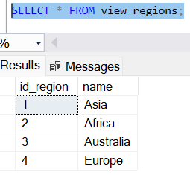 | Create View Table Regions
 | 2 | VW-002 | CREATE VIEW view_detail_regions AS SELECT r.id_region, r.name AS name_region, c.id_country, c.name AS name_country FROM tbl_regions AS r JOIN tbl_countries AS c ON r.id_region = c.id_region; | 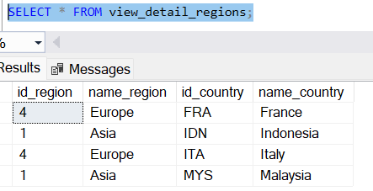 | Create View Detail Table Regions
 | 3 | VW-003 | CREATE VIEW view_countries AS SELECT * FROM tbl_countries; | 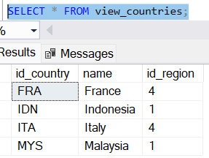 | Create View Table Countries
 | 4 | VW-004 | CREATE VIEW view_detail_countries AS SELECT c.id_country, c.name AS name_country, r.id_region, r.name AS name_region, l.id_location, l.city FROM tbl_countries AS c JOIN tbl_regions AS r ON c.id_region = r.id_region JOIN tbl_locations AS l ON c.id_country = l.id_country; |  | Create View Detail Table Countries
 | 5 | VW-005 | CREATE VIEW view_locations AS SELECT * FROM tbl_locations; |  | Create View Table Locations
 | 6 | VW-006 | CREATE VIEW view_detail_locations AS SELECT l.id_location, l.city, c.id_country, c.name AS name_country, d.id_department, d.name AS name_department FROM tbl_locations AS l JOIN tbl_countries AS c ON l.id_country = c.id_country JOIN tbl_departments AS d ON l.id_location = d.id_location; |  | Create View Detail Table Locations
 | 7 | VW-007 | CREATE VIEW view_departments AS SELECT * FROM tbl_departments; | 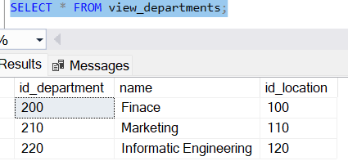 | Create View Table Department
 | 8 | VW-008 | CREATE VIEW view_detail_departments AS SELECT d.id_department, d.name, d.id_location, l.city, l.state_province, l.id_country, e.id_employee FROM tbl_departments AS d JOIN tbl_locations AS l ON d.id_location = l.id_location JOIN tbl_employees AS e ON d.id_department = e.id_department |  | Create View Detail Table Department
 | 9 | VW-009 | CREATE VIEW view_permissions AS SELECT * FROM tbl_permissions ; | 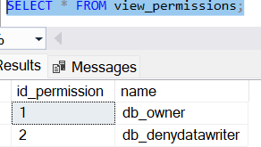 | Create View Table Permissions
 | 10 | VW-010 | CREATE VIEW view_detail_permissions AS SELECT p.id_permission, p.name, rp.id_role_permissions, id_role FROM tbl_permissions AS p JOIN tbl_role_permissions AS rp ON p.id_permission = rp.id_permission; | 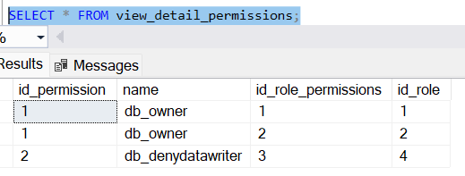 | Create View Table Detail Permissions
 | 11 | VW-011 | CREATE VIEW view_roles AS SELECT * FROM tbl_roles ; | 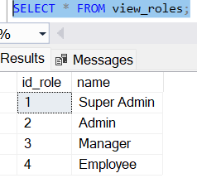 | Create View Table Roles
 | 12 | VW-012 | CREATE VIEW view_detail_roles AS SELECT r.id_role, r.name AS name_role, rp.id_role_permissions, rp.id_permission, ar.id__account_role, ar.id_account FROM tbl_roles AS r JOIN tbl_role_permissions AS rp ON r.id_role = rp.id_role JOIN tbl_account_roles AS ar ON r.id_role = ar.id_role; |  | Create Detail Table Roles
 | 13 | VW-013 | CREATE VIEW view_jobs AS SELECT * FROM tbl_jobs ; | 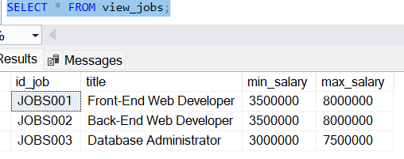 | Create View Table Jobs
 | 14 | VW-014 | CREATE VIEW view_detail_jobs AS SELECT j.id_job, j.title, j.min_salary, j.max_salary, e.id_employee FROM tbl_jobs AS j JOIN tbl_employees AS e ON j.id_job = e.id_job; |  | Create View Detail Table Jobs
 | 15 | VW-015 | CREATE VIEW view_employees AS SELECT * FROM tbl_employees ; |  | Create View Table Employees
 | 16 | VW-016 | CREATE VIEW view_detail_employees AS SELECT e.id_employee, a.username, e.gender, e.email, e.hire_date, e.salary, e.id_manager, e.id_job, e.id_department, jh.status, d.id_location, r.name FROM tbl_employees AS e JOIN tbl_job_histories AS jh ON e.id_employee = jh.id_employee JOIN tbl_departments AS d ON e.id_department = d.id_department JOIN tbl_locations AS l ON d.id_location = l.id_location JOIN tbl_accounts AS a ON e.id_employee = a.id_account JOIN tbl_account_roles AS ar ON a.id_account = ar.id_account JOIN tbl_roles As r ON ar.id_role = r.id_role; |  | Create View Detail Table Employees

6.5.

 | Function
 | No | Id | SQL Query | Result | Note
 | 1 | F-01 | CREATE FUNCTION func_email_format (@email VARCHAR(25)) RETURNS INT AS BEGIN DECLARE @result INT; IF @email LIKE '%_@_%._%' AND @email NOT LIKE '%[^a-zA-Z0-9._@-]%' SET @result = 1; ELSE SET @result = 2; RETURN @result; END; -- Menguji fungsi dengan email yang benar SELECT dbo.func_email_format('hilmi@gmail.com') AS IsValidEmail; -- Menguji fungsi dengan email yang salah SELECT dbo.func_email_format('invalid-email') AS IsValidEmail; |  | FUNCTIONS FORMAT EMAIL
 | 2 | F-03 | -- FUNCTIONS FORMAT GENDER "MALE" OR "FEMALE" CREATE FUNCTION func_gender (@gender VARCHAR(10)) RETURNS INT AS BEGIN DECLARE @result INT; IF @gender = 'Male' OR @gender = 'Female' SET @result = 1; ELSE SET @result = 2; RETURN @result; END; -- Menguji fungsi dengan gender "Male" SELECT dbo.func_gender('Male') AS IsValidGender; -- Menguji fungsi dengan gender "Female" SELECT dbo.func_gender('Female') AS IsValidGender; -- Menguji fungsi dengan gender yang salah SELECT dbo.func_gender('Unknown') AS IsValidGender; |  | FUNCTIONS FORMAT GENDER "MALE" OR "FEMALE"
 | 3 | F-04 | -- FUNCTIONS FORMAT PHONE NUMBER CREATE FUNCTION func_phone_number (@phone VARCHAR(20)) RETURNS INT AS BEGIN DECLARE @result INT; IF @phone NOT LIKE '%[^0-9]%' SET @result = 1; ELSE SET @result = 2; RETURN @result; END; -- Menguji fungsi dengan nomor telepon yang benar SELECT dbo.func_phone_number('08884142475') AS IsValidPhoneNumber; -- Menguji fungsi dengan nomor telepon yang salah SELECT dbo.func_phone_number('099dssdshdh') AS IsValidPhoneNumber; -- Menguji fungsi dengan nomor telepon yang salah SELECT dbo.func_phone_number('hdjshdjds') AS IsValidPhoneNumber; |  | FUNCTIONS FORMAT PHONE NUMBER
 | 4 | F-06 | -- FUNCTIONS SALARY CREATE FUNCTION func_salary (@id_job VARCHAR(10), @salary INT) RETURNS INT AS BEGIN DECLARE @result INT; IF EXISTS ( SELECT 1 FROM tbl_jobs WHERE id_job = @id_job AND @salary >= min_salary AND @salary <= max_salary ) SET @result = 1; ELSE SET @result = 2; RETURN @result; END; select * from tbl_jobs; -- Menguji fungsi dengan salary yang sesuai SELECT dbo.func_salary('JOBS001', 3500000) AS IsValidSalary; -- Menguji fungsi dengan salary yang kurang dari min_salary SELECT dbo.func_salary('JOBS002', 10000000) AS IsValidSalary; |  | FUNCTIONS SALARY
 |  | F-02 | CREATE FUNCTION func_password_policy (@password VARCHAR(255)) RETURNS INT AS BEGIN DECLARE @isValid INT = 1; -- Memeriksa panjang password IF LEN(@password) < 8 BEGIN SET @isValid = 2; END ELSE BEGIN -- Memeriksa minimal 1 huruf besar IF @password NOT LIKE '%[A-Z]%' BEGIN SET @isValid = 2; END -- Memeriksa minimal 1 huruf kecil ELSE IF @password NOT LIKE '%[a-z]%' BEGIN SET @isValid = 2; END -- Memeriksa minimal 1 angka ELSE IF @password NOT LIKE '%[0-9]%' BEGIN SET @isValid = 2; END -- Memeriksa minimal 1 simbol ELSE IF @password NOT LIKE '%[^a-zA-Z0-9]%' BEGIN SET @isValid = 2; END END RETURN @isValid; END;

6.6.
 | Trigger
 | No | Id | SQL Query | Result | Note
 | 1 | TR-01 | CREATE TRIGGER tr_add_employees ON tbl_employees AFTER INSERT AS BEGIN INSERT INTO tbl_job_histories (id_employee, id_job, id_department, start_date, status) SELECT id_employee, id_job, id_department, hire_date, 'Active' FROM inserted; END; | 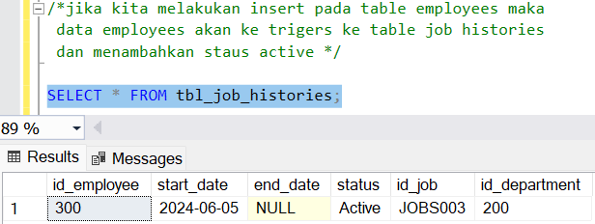 | TRIGERS INSERT EMPLOYEE

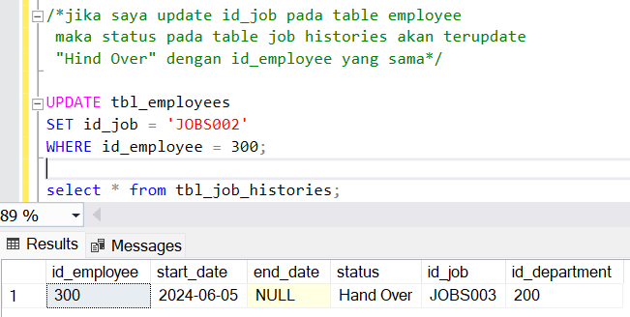
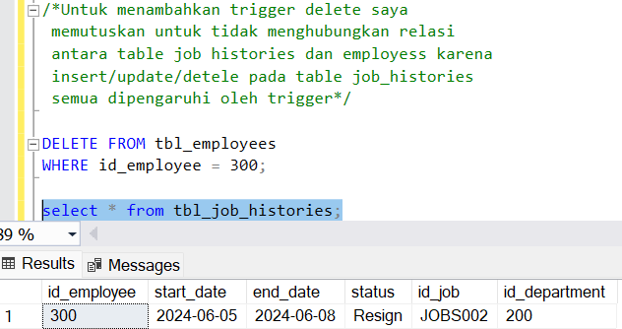
 | 2 | TR-02 | CREATE TRIGGER tr_update_employee_job ON tbl_employees AFTER UPDATE AS BEGIN IF UPDATE(id_job) BEGIN UPDATE tbl_job_histories SET status = 'Hand Over' FROM inserted INNER JOIN deleted ON inserted.id_employee = deleted.id_employee WHERE tbl_job_histories.id_employee = inserted.id_employee AND tbl_job_histories.id_job = deleted.id_job AND inserted.id_job <> deleted.id_job; END END; |  | TRIGERS UPDATE EMPLOYEE
 | 3 | TR-03 | CREATE TRIGGER tr_delete_employee ON tbl_employees AFTER DELETE AS BEGIN UPDATE tbl_job_histories SET status = 'Resign', end_date = GETDATE() WHERE id_employee IN (SELECT id_employee FROM deleted); END; |  | TRIGERS DELETE EMPLOYEE

